Ohne Wochenenden
Bitte das Datum der ersten UPT je nach Grad eintragen im Format TT.MM.JJJJ, z. B. 02.05.2022 für den zweiten Mai 2022.
In den Zellen, die ein Datum der jeweligen UPT enthalten, sind Popups mit Informationen zur Abrechnung hinterlegt.
Leistungsbeschreibungen der UPT finden Sie hier im Kommentar: in diese Zeile klicken |  |  | Voraussetzung für UPTe und UPTf: Taschentiefen von ≥ 4 mm und Blutung, oder ≥ 5 mm
Grad A | Systematische Parodontitisbehandlung |  | Patient mit Pflegegrad nach § 22a | verminderte Wegstrecke bei vulnerablen Patienten
Datum 1. UPT | Beginn Zeitraum für 2. UPT | Ende Zeitraum für 2. UPT | Datum 1. UPT | Beginn Zeitraum für 2. UPT | Ende Zeitraum für 2. UPT
 | Von | Bis |  | Von | Bis
mind. 12 Monate |  |  | mind. 5 Monate

Grad B |  |  | Datum 2. UPT | Beginn Zeitraum für 3. UPT | Ende Zeitraum für 3. UPT
Datum 1. UPT | Beginn Zeitraum für 2. UPT | Ende Zeitraum für 2. UPT |  | Von | Bis
 | Von | Bis | mind. 5 Monate
mind. 5 Monate
 |  |  | Datum 3. UPT | Beginn Zeitraum für 4. UPT | Ende Zeitraum für 4. UPT
Datum 2. UPT | Beginn Zeitraum für 3. UPT | Ende Zeitraum für 3. UPT |  | Von | Bis
 | Von | Bis | mind. 5 Monate
mind. 5 Monate

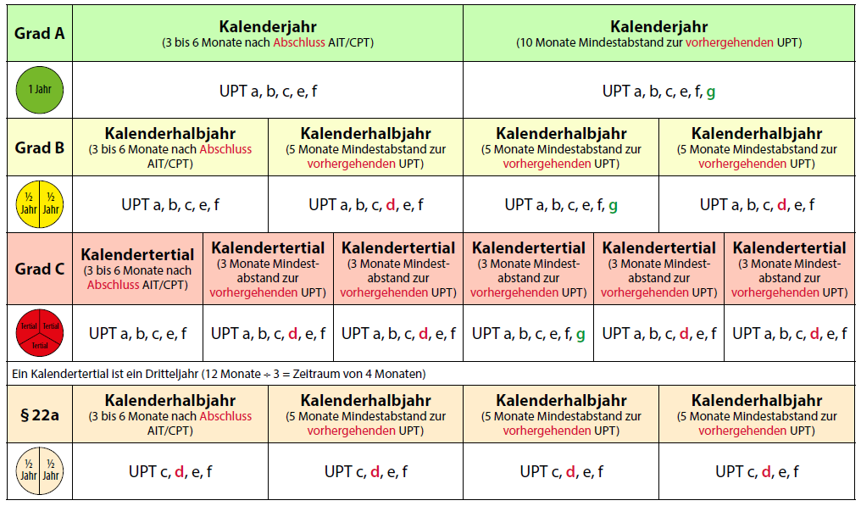
Datum 3. UPT | Beginn Zeitraum für 4. UPT | Ende Zeitraum für 4. UPT
 | Von | Bis
mind. 5 Monate

Grad C
Datum 1. UPT | Beginn Zeitraum für 2. UPT | Ende Zeitraum für 2. UPT
 | Von | Bis
mind. 3 Monate

Datum 2. UPT | Beginn Zeitraum für 3. UPT | Ende Zeitraum für 3. UPT
 | Von | Bis
mind. 3 Monate

Datum 3. UPT | Beginn Zeitraum für 4. UPT | Ende Zeitraum für 4. UPT
 | Von | Bis
mind. 3 Monate

Datum 4. UPT | Beginn Zeitraum für 5. UPT | Ende Zeitraum für 5. UPT
 | Von | Bis
mind. 3 Monate

Datum 5. UPT | Beginn Zeitraum für 6. UPT | Ende Zeitraum für 6. UPT
 | Von | Bis |  |  | © KZVWL
mind. 3 Monate |  |  |  |  | Fachbereich Statistik

